ПЛИТЫ 160
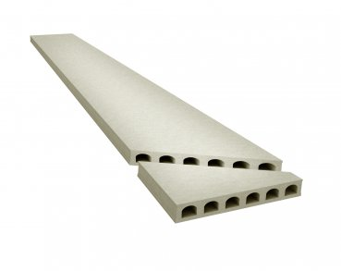
 |  | ООО "КрафтБетон"
 |  | 398902 г. Липецк, ул. Московская, стр.40 А, тел./факс: (4742) 39-31-40
 |  | www. kraftbeton.ru, info@kraftbeton.ru |  |  |  |  |  | (4742) 39-31-41
 |  | ПРАЙС-ЛИСТ( действует с 04.05.2023г)
ПЛИТЫ ПЕРЕКРЫТИЯ 160 мм
ООО "КрафтБетон" выпускает предварительно напряженные плиты пустотного настила с высотой сечения 160мм и длиной до 7м. Технология производства- стендовая. Армирование двурядное, напрягаемая рабочая арматура- стальные арматурные канаты класса К-7 по ГОСТ 13840-68 и высокопрочная проволока 5Вр1400-1 по ГОСТ 7348-81.

№ | Номенклатура | Длина мм | Ширина мм | Высота мм | Объем плиты, м³ | Масса тн | Нагрузка кг/м² | Цена за шт. с НДС
1 | ПБ1-15.12-8 | 1480 | 1197 | 160 | 0.283 | 0.42 | 800 | 3,515.16
2 | ПБ1-16.12-8 | 1580 | 1197 | 160 | 0.303 | 0.45 | 800 | 3,763.58
3 | ПБ1-17.12-8 | 1680 | 1197 | 160 | 0.322 | 0.48 | 800 | 3,999.58
4 | ПБ1-18.12-8 | 1780 | 1197 | 160 | 0.341 | 0.51 | 800 | 4,235.58
5 | ПБ1-19.12-8 | 1880 | 1197 | 160 | 0.360 | 0.54 | 800 | 4,471.58
6 | ПБ1-20.12-8 | 1980 | 1197 | 160 | 0.379 | 0.57 | 800 | 4,707.59
7 | ПБ1-21.12-8 | 2080 | 1197 | 160 | 0.398 | 0.60 | 800 | 4,943.57
8 | ПБ1-22.12-8 | 2180 | 1197 | 160 | 0.418 | 0.63 | 800 | 5,192.00
9 | ПБ1-23.12-8 | 2280 | 1197 | 160 | 0.437 | 0.66 | 800 | 5,428.03
10 | ПБ1-24.12-8 | 2380 | 1197 | 160 | 0.456 | 0.68 | 800 | 5,664.00
11 | ПБ1-25.12-8 | 2480 | 1197 | 160 | 0.475 | 0.71 | 800 | 5,900.00
12 | ПБ1-26.12-8 | 2580 | 1197 | 160 | 0.494 | 0.74 | 800 | 6,136.00
13 | ПБ1-27.12-8 | 2680 | 1197 | 160 | 0.513 | 0.77 | 800 | 6,372.00
14 | ПБ1-28.12-8 | 2780 | 1197 | 160 | 0.532 | 0.80 | 800 | 6,608.01
15 | ПБ1-29.12-8 | 2880 | 1197 | 160 | 0.552 | 0.83 | 800 | 6,856.42
16 | ПБ1-30.12-8 | 2980 | 1197 | 160 | 0.571 | 0.86 | 800 | 7,092.42
17 | ПБ1-31.12-8 | 3080 | 1197 | 160 | 0.590 | 0.88 | 800 | 7,328.44
18 | ПБ1-32.12-8 | 3180 | 1197 | 160 | 0.609 | 0.91 | 800 | 7,564.41
19 | ПБ1-33.12-8 | 3280 | 1197 | 160 | 0.628 | 0.94 | 800 | 7,800.42
20 | ПБ1-34.12-8 | 3380 | 1197 | 160 | 0.647 | 0.97 | 800 | 8,036.42
21 | ПБ1-35.12-8 | 3480 | 1197 | 160 | 0.666 | 1.00 | 800 | 8,272.42
22 | ПБ1-36.12-8 | 3580 | 1197 | 160 | 0.686 | 1.03 | 800 | 8,520.84
23 | ПБ1-37.12-8 | 3680 | 1197 | 160 | 0.705 | 1.06 | 800 | 8,756.85
24 | ПБ1-38.12-8 | 3780 | 1197 | 160 | 0.724 | 1.09 | 800 | 8,992.85
25 | ПБ1-39.12-8 | 3880 | 1197 | 160 | 0.743 | 1.11 | 800 | 9,228.86
26 | ПБ1-40.12-8 | 3980 | 1197 | 160 | 0.762 | 1.14 | 800 | 9,464.86
27 | ПБ1-41.12-8 | 4080 | 1197 | 160 | 0.781 | 1.17 | 800 | 9,612.64
28 | ПБ1-42.12-8 | 4180 | 1197 | 160 | 0.801 | 1.20 | 800 | 9,815.35
29 | ПБ1-43.12-8 | 4280 | 1197 | 160 | 0.820 | 1.23 | 800 | 10,026.77
30 | ПБ1-44.12-8 | 4380 | 1197 | 160 | 0.839 | 1.26 | 800 | 10,162.33
31 | ПБ1-45.12-8 | 4480 | 1197 | 160 | 0.858 | 1.29 | 800 | 10,339.59
32 | ПБ1-46.12-8 | 4580 | 1197 | 160 | 0.877 | 1.32 | 800 | 11,062.95
33 | ПБ1-47.12-8 | 4680 | 1197 | 160 | 0.896 | 1.34 | 800 | 11,191.81
34 | ПБ1-48.12-8 | 4780 | 1197 | 160 | 0.915 | 1.37 | 800 | 11,315.99
35 | ПБ1-49.12-8 | 4880 | 1197 | 160 | 0.935 | 1.40 | 800 | 11,563.32
36 | ПБ1-50.12-8 | 4980 | 1197 | 160 | 0.954 | 1.43 | 800 | 12,023.14
37 | ПБ1-51.12-8 | 5080 | 1197 | 160 | 0.973 | 1.46 | 800 | 12,893.55
38 | ПБ1-52.12-8 | 5180 | 1197 | 160 | 0.992 | 1.49 | 800 | 13,145.33
39 | ПБ1-53.12-8 | 5280 | 1197 | 160 | 1.011 | 1.52 | 800 | 13,397.11
40 | ПБ1-54.12-8 | 5380 | 1197 | 160 | 1.030 | 1.55 | 800 | 13,561.06
41 | ПБ1-55.12-8 | 5480 | 1197 | 160 | 1.050 | 1.57 | 800 | 14,857.32
42 | ПБ1-56.12-8 | 5580 | 1197 | 160 | 1.069 | 1.60 | 800 | 15,126.16
43 | ПБ1-57.12-8 | 5680 | 1197 | 160 | 1.088 | 1.63 | 800 | 15,395.01
44 | ПБ1-58.12-8 | 5780 | 1197 | 160 | 1.107 | 1.66 | 800 | 15,663.85
45 | ПБ1-59.12-8 | 5880 | 1197 | 160 | 1.126 | 1.69 | 800 | 15,932.71
46 | ПБ1-60.12-8 | 5980 | 1197 | 160 | 1.145 | 1.72 | 800 | 16,201.55
47 | ПБ1-61.12-8 | 6080 | 1197 | 160 | 1.164 | 1.75 | 800 | 16,646.54
48 | ПБ1-62.12-8 | 6180 | 1197 | 160 | 1.184 | 1.78 | 800 | 19,693.05
49 | ПБ1-63.12-8 | 6280 | 1197 | 160 | 1.203 | 1.80 | 800 | 20,009.07
50 | ПБ1-64.12-8 | 6380 | 1197 | 160 | 1.222 | 1.83 | 800 | 20,325.10
51 | ПБ1-65.12-8 | 6480 | 1197 | 160 | 1.241 | 1.86 | 800 | 20,641.11
52 | ПБ1-66.12-8 | 6580 | 1197 | 160 | 1.260 | 1.89 | 800 | 20,957.14
53 | ПБ1-67.12-8 | 6680 | 1197 | 160 | 1.279 | 1.92 | 800 | 23,330.10
54 | ПБ1-68.12-8 | 6780 | 1197 | 160 | 1.299 | 1.95 | 800 | 23,694.90
55 | ПБ1-69.12-8 | 6880 | 1197 | 160 | 1.318 | 1.98 | 800 | 24,762.73
56 | ПБ1-70.12-8 | 6980 | 1197 | 160 | 1.337 | 2.01 | 750 | 25,119.71
57 | ПБ1-71.12-8 | 7090 | 1197 | 160 | 1.358 | 2.04 | 750 | 25,476.68
58 | ПБ1-72.12-8 | 7190 | 1197 | 160 | 1.377 | 2.07 | 750 | 31,836.21

Имеем возможность изготовить:
плиты любой длины с точностью до 1 см;
доборные плиты шириной 325; 505; 685; 865; 1050мм;

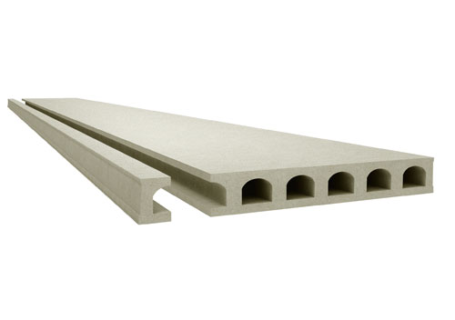
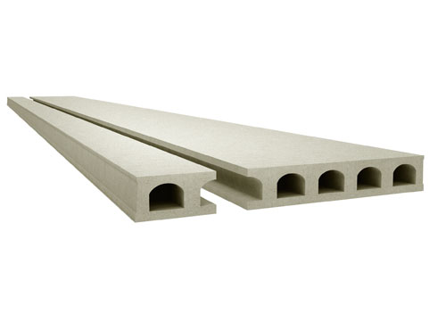
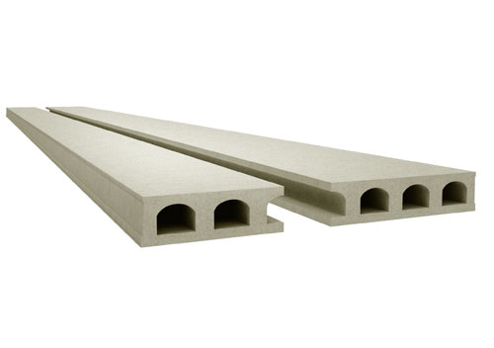

 | Ширина: 1050мм |  | Ширина: 325мм и 865мм |  |  |  | Ширина: 505мм и 685мм

угловые плиты |  |  |  |  | Стоимость углового распила 1400 руб/1 угол

ПЛИТЫ 220
 |  | ООО "КрафтБетон"
 |  | 398902 г. Липецк, ул. Московская, стр.40 А, тел./факс: (4742) 39-31-40
 |  | www. kraftbeton.ru, info@kraftbeton.ru |  |  |  |  |  | (4742) 39-31-41
 |  | ПРАЙС-ЛИСТ( действует с 04.05.2023г)
ПЛИТЫ ПЕРЕКРЫТИЯ 220 мм
ООО "КрафтБетон" выпускает предварительно напряженные плиты пустотного настила с высотой сечения 220мм и длиной до 9,6м. Технология производства- стендовая. Армирование двурядное, напрягаемая рабочая арматура- стальные арматурные канаты класса К-7 по ГОСТ 13840-68 и высокопрочная проволока 5Вр1400-1 по ГОСТ 7348-81.

№ | Номенклатура | Длина мм | Ширина мм | Высота мм | Объем плиты, м³ | Масса тн | Нагрузка кг/м² | Цена за шт. с НДС
1 | ПБ2-15.12-8 | 1480 | 1197 | 220 | 0.390 | 0.59 | 800 | 3,701.18
2 | ПБ2-16.12-8 | 1580 | 1197 | 220 | 0.416 | 0.62 | 800 | 3,947.92
3 | ПБ2-17.12-8 | 1680 | 1197 | 220 | 0.442 | 0.66 | 800 | 4,194.67
4 | ПБ2-18.12-8 | 1780 | 1197 | 220 | 0.469 | 0.70 | 800 | 4,450.86
5 | ПБ2-19.12-8 | 1880 | 1197 | 220 | 0.495 | 0.74 | 800 | 4,697.64
6 | ПБ2-20.12-8 | 1980 | 1197 | 220 | 0.521 | 0.78 | 800 | 4,944.38
7 | ПБ2-21.12-8 | 2080 | 1197 | 220 | 0.548 | 0.82 | 800 | 5,200.62
8 | ПБ2-22.12-8 | 2180 | 1197 | 220 | 0.574 | 0.86 | 800 | 5,447.38
9 | ПБ2-23.12-8 | 2280 | 1197 | 220 | 0.600 | 0.90 | 800 | 5,694.11
10 | ПБ2-24.12-8 | 2380 | 1197 | 220 | 0.627 | 0.94 | 800 | 5,950.34
11 | ПБ2-25.12-8 | 2480 | 1197 | 220 | 0.653 | 0.98 | 800 | 6,197.05
12 | ПБ2-26.12-8 | 2580 | 1197 | 220 | 0.679 | 1.02 | 800 | 6,443.81
13 | ПБ2-27.12-8 | 2680 | 1197 | 220 | 0.706 | 1.06 | 800 | 6,700.07
14 | ПБ2-28.12-8 | 2780 | 1197 | 220 | 0.732 | 1.10 | 800 | 6,946.79
15 | ПБ2-29.12-8 | 2880 | 1197 | 220 | 0.758 | 1.14 | 800 | 7,193.55
16 | ПБ2-30.12-8 | 2980 | 1197 | 220 | 0.785 | 1.18 | 800 | 7,449.77
17 | ПБ2-31.12-8 | 3080 | 1197 | 220 | 0.811 | 1.22 | 800 | 7,696.51
18 | ПБ2-32.12-8 | 3180 | 1197 | 220 | 0.837 | 1.26 | 800 | 7,943.25
19 | ПБ2-33.12-8 | 3280 | 1197 | 220 | 0.864 | 1.30 | 800 | 8,199.49
20 | ПБ2-34.12-8 | 3380 | 1197 | 220 | 0.890 | 1.34 | 800 | 8,446.25
21 | ПБ2-35.12-8 | 3480 | 1197 | 220 | 0.916 | 1.37 | 800 | 8,692.97
22 | ПБ2-36.12-8 | 3580 | 1197 | 220 | 0.943 | 1.42 | 800 | 8,949.20
23 | ПБ2-37.12-8 | 3680 | 1197 | 220 | 0.969 | 1.45 | 800 | 9,195.97
24 | ПБ2-38.12-8 | 3780 | 1197 | 220 | 0.995 | 1.49 | 800 | 9,442.69
25 | ПБ2-39.12-8 | 3880 | 1197 | 220 | 1.022 | 1.53 | 800 | 9,698.95
26 | ПБ2-40.12-8 | 3980 | 1197 | 220 | 1.048 | 1.57 | 800 | 9,945.68
27 | ПБ2-41.12-8 | 4080 | 1197 | 220 | 1.074 | 1.61 | 800 | 10,192.44
28 | ПБ2-42.12-8 | 4180 | 1197 | 220 | 1.101 | 1.65 | 800 | 10,448.65
29 | ПБ2-43.12-8 | 4280 | 1197 | 220 | 1.127 | 1.69 | 800 | 10,695.40
30 | ПБ2-44.12-8 | 4380 | 1197 | 220 | 1.153 | 1.73 | 800 | 10,942.16
31 | ПБ2-45.12-8 | 4480 | 1197 | 220 | 1.180 | 1.77 | 800 | 11,198.39
32 | ПБ2-46.12-8 | 4580 | 1197 | 220 | 1.206 | 1.81 | 800 | 11,445.14
33 | ПБ2-47.12-8 | 4680 | 1197 | 220 | 1.232 | 1.85 | 800 | 11,691.89
34 | ПБ2-48.12-8 | 4780 | 1197 | 220 | 1.259 | 1.89 | 800 | 11,948.16
35 | ПБ2-49.12-8 | 4880 | 1197 | 220 | 1.285 | 1.93 | 800 | 12,194.88
36 | ПБ2-50.12-8 | 4980 | 1197 | 220 | 1.311 | 1.97 | 800 | 12,441.59
37 | ПБ2-51.12-8 | 5080 | 1197 | 220 | 1.338 | 2.01 | 800 | 12,697.84
38 | ПБ2-52.12-8 | 5180 | 1197 | 220 | 1.364 | 2.05 | 800 | 12,944.58
39 | ПБ2-53.12-8 | 5280 | 1197 | 220 | 1.390 | 2.09 | 800 | 13,191.31
40 | ПБ2-54.12-8 | 5380 | 1197 | 220 | 1.417 | 2.13 | 800 | 13,203.05
41 | ПБ2-55.12-8 | 5480 | 1197 | 220 | 1.443 | 2.17 | 800 | 15,170.99
42 | ПБ2-56.12-8 | 5580 | 1197 | 220 | 1.469 | 2.20 | 800 | 15,444.37
43 | ПБ2-57.12-8 | 5680 | 1197 | 220 | 1.496 | 2.24 | 800 | 15,728.23
44 | ПБ2-58.12-8 | 5780 | 1197 | 220 | 1.522 | 2.28 | 800 | 16,001.56
45 | ПБ2-59.12-8 | 5880 | 1197 | 220 | 1.548 | 2.32 | 800 | 16,274.96
46 | ПБ2-60.12-8 | 5980 | 1197 | 220 | 1.575 | 2.36 | 800 | 16,558.80
47 | ПБ2-61.12-8 | 6080 | 1197 | 220 | 1.601 | 2.40 | 800 | 16,832.16
48 | ПБ2-62.12-8 | 6180 | 1197 | 220 | 1.627 | 2.44 | 800 | 18,203.25
49 | ПБ2-63.12-8 | 6280 | 1197 | 220 | 1.654 | 2.48 | 800 | 18,505.37
50 | ПБ2-64.12-8 | 6380 | 1197 | 220 | 1.680 | 2.52 | 800 | 18,612.46
51 | ПБ2-65.12-8 | 6480 | 1197 | 220 | 1.706 | 2.56 | 800 | 18,900.55
52 | ПБ2-66.12-8 | 6580 | 1197 | 220 | 1.733 | 2.60 | 800 | 19,199.66
53 | ПБ2-67.12-8 | 6680 | 1197 | 220 | 1.759 | 2.64 | 800 | 20,125.05
54 | ПБ2-68.12-8 | 6780 | 1197 | 220 | 1.785 | 2.68 | 800 | 21,474.66
55 | ПБ2-69.12-8 | 6880 | 1197 | 220 | 1.812 | 2.72 | 800 | 22,453.51
56 | ПБ2-70.12-8 | 6980 | 1197 | 220 | 1.838 | 2.76 | 800 | 24,325.17
57 | ПБ2-71.12-8 | 7080 | 1197 | 220 | 1.864 | 2.80 | 800 | 24,152.38
58 | ПБ2-72.12-8 | 7180 | 1197 | 220 | 1.891 | 2.84 | 800 | 25,026.58
59 | ПБ2-73.12-8 | 7280 | 1197 | 220 | 1.917 | 2.88 | 800 | 25,370.70
60 | ПБ2-74.12-8 | 7380 | 1197 | 220 | 1.943 | 2.91 | 800 | 25,714.82
61 | ПБ2-75.12-8 | 7480 | 1197 | 220 | 1.970 | 2.96 | 800 | 26,072.11
62 | ПБ2-76.12-8 | 7580 | 1197 | 220 | 1.996 | 2.99 | 800 | 27,666.19
63 | ПБ2-77.12-8 | 7680 | 1197 | 220 | 2.022 | 3.03 | 800 | 28,026.54
64 | ПБ2-78.12-8 | 7780 | 1197 | 220 | 2.049 | 3.07 | 800 | 28,400.78
65 | ПБ2-79.12-8 | 7880 | 1197 | 220 | 2.075 | 3.11 | 800 | 28,761.16
66 | ПБ2-80.12-8 | 7980 | 1197 | 220 | 2.101 | 3.15 | 800 | 29,121.57
67 | ПБ2-81.12-8 | 8080 | 1197 | 220 | 2.128 | 3.19 | 800 | 29,495.81
68 | ПБ2-82.12-8 | 8180 | 1197 | 220 | 2.154 | 3.23 | 800 | 29,856.18
69 | ПБ2-83.12-8 | 8280 | 1197 | 220 | 2.180 | 3.27 | 800 | 30,216.55
70 | ПБ2-84.12-8 | 8380 | 1197 | 220 | 2.207 | 3.31 | 800 | 30,590.79
71 | ПБ2-85.12-8 | 8480 | 1197 | 220 | 2.233 | 3.35 | 800 | 33,175.56
72 | ПБ2-86.12-8 | 8580 | 1197 | 220 | 2.259 | 3.39 | 800 | 33,561.85
73 | ПБ2-87.12-8 | 8680 | 1197 | 220 | 2.286 | 3.43 | 800 | 33,962.97
74 | ПБ2-88.12-8 | 8780 | 1197 | 220 | 2.312 | 3.47 | 800 | 34,349.27
75 | ПБ2-89.12-8 | 8880 | 1197 | 220 | 2.338 | 3.51 | 800 | 34,735.53
76 | ПБ2-90.12-8 | 8980 | 1197 | 220 | 2.365 | 3.55 | 800 | 35,136.66
77 | ПБ2-91.12-8 | 9080 | 1197 | 220 | 2.391 | 3.59 | 800 | 39,991.78
78 | ПБ2-92.12-8 | 9180 | 1197 | 220 | 2.417 | 3.63 | 800 | 40,426.65
79 | ПБ2-93.12-8 | 9280 | 1197 | 220 | 2.444 | 3.67 | 800 | 40,878.24
80 | ПБ2-94.12-8 | 9380 | 1197 | 220 | 2.470 | 3.71 | 800 | 41,313.14
81 | ПБ2-95.12-8 | 9480 | 1197 | 220 | 2.496 | 3.74 | 800 | 41,748.00
82 | ПБ2-96.12-8 | 9580 | 1197 | 220 | 2.523 | 3.78 | 800 | 42,199.61
 | Имеем возможность изготавливать:
 | - плиты любой длины;
 | - доборные плиты шириной 325, 505, 685, 865, 1050 мм;

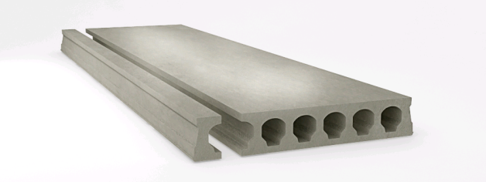
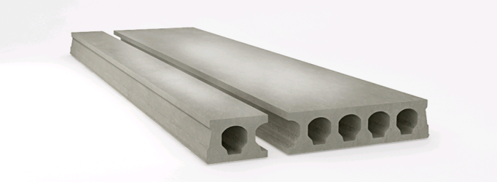
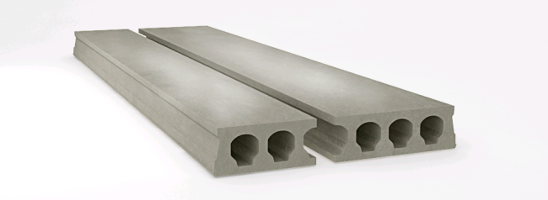

Ширина: 1050мм |  |  | Ширина: 325мм и 865мм |  |  |  | Ширина: 505мм и 685мм

 | - плиты с косыми торцами (угловые плиты);
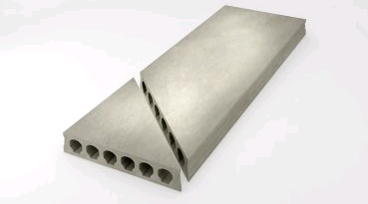

 |  |  |  | - плиты с выборками (ниши и проемы);

 |  |  |  | - плиты повышенных нагрузок до 5100 кг/м² .

